diagram
 | 1998 | 1999 | 2000 | 2001 | 2002 | 2003 | 2004 | 2005 | 2006 | 2007 | 2008 | 2009 | 2010 | 2011 | 2012 | 2013 | 2014 | 2015 | 2016 | 2017 | 2018 | 2019 | 2020 | 2021
Medlem | 2,924 | 6,691 | 5,754 | 6,741 | 7,237 | 13,933 | 8,476 | 10,227 | 13,555 | 11,119 | 10,403 | 16,824 | 20,410 | 13,365 | 16,285 | 24,771 | 17,128 | 20,745 | 26,751 | 16,053 | 21,269 | 24,969 | 24,222.50 | 1,281.50
Bøder | 625 | 525 | 450 | 525 | 700 | 275 | 400 | 300 | 275 | 275 | 425 | 325 | 275 | 250 | 225 | 225 | 275 | 275 | 350 | 300 | 350 | 375 | 275.00 | 1,175.00
Fast | 1,400 | 579 | 926 | 1,099 | 1,855 | 932 | 1,419 | 2,848 | 1,004 | 2,192 | 4,278 | 960 | 3,383 | 1,131 | 693 | 1,975 | 775 | 1,604 | 833 | 536 | 1,540 | 1,215 | 2,071.50 | 246.00
 | 4,324 | 7,270 | 6,680 | 7,840 | 9,092 | 14,865 | 9,895 | 13,075 | 14,559 | 13,311 | 14,681 | 17,784 | 23,793 | 14,496 | 16,978 | 26,746 | 17,903 | 22,349 | 27,583 | 16,589 | 22,809 | 26,184 | 26,294.00 | 1,527.50

FastTipsLotto
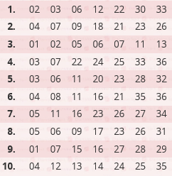
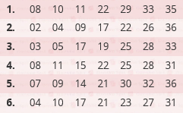
1. | VILLY
2. | BERG
3. | BENNY M
4. | POKER
5. | BAJADS
6. | BETTE SVEND
7. | BUMLE
8. | RYTTER
9. | KARL OSKAR
10. | CARLO
11. | EJNAR
12. | DAMBORG
13. | KROMANDEN
14. | KIM VAGN
15. | MARINUS
16. | BASKE

